CAPMAX - 624

CODE OPERATION : 624
 | CREATION CAPMAX

 | Capture avant

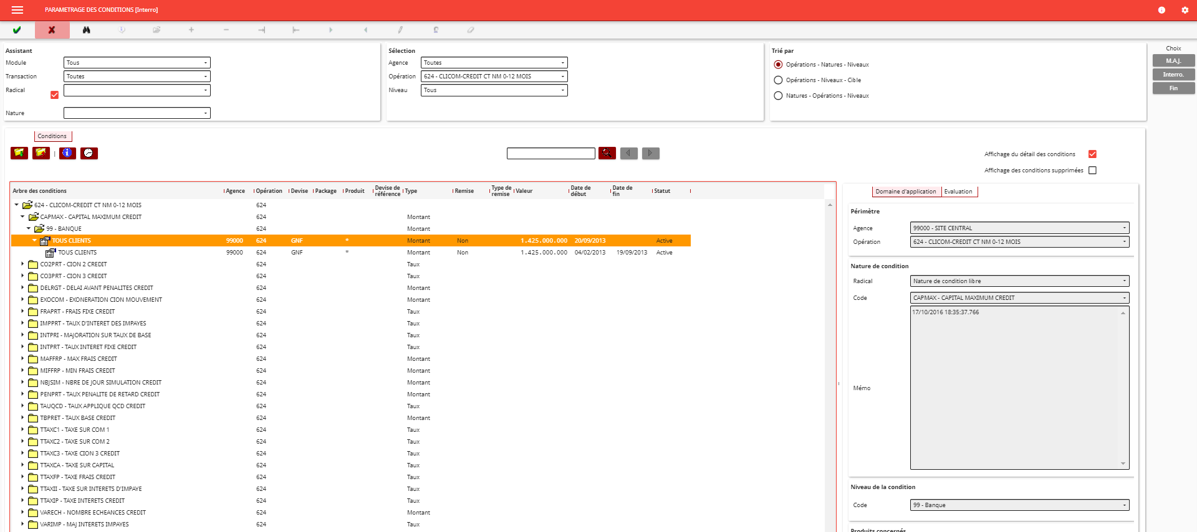

 | Actualisation

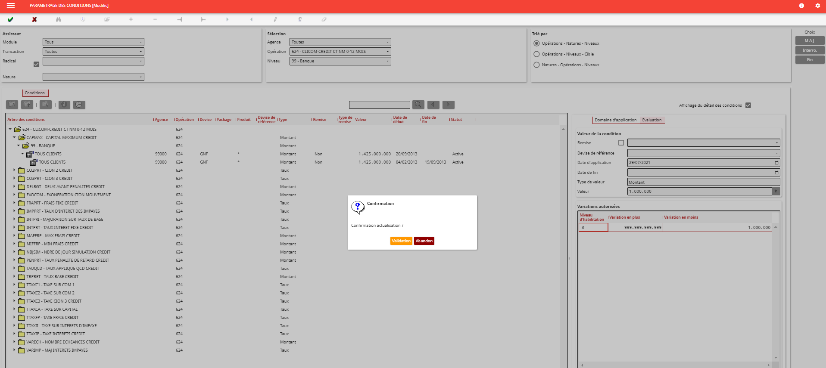

 | Capture après

